Anleitung
In dieser Excelliste müssen durch die Superuser für Ihre jeweilige Abteilung folgende Sheets, welche alle blau eingefärbt sind, ausgefüllt werden:

Arbeitsplatz | Hier werden die Namen der CARi-Arbeitsplätze definiert, welche der User beim Anmelden in CARi auswählen kann
 | Mit Arbeitsplatz ist nicht ein einzelner PC-Arbeitsplatz gemeint, sondern ein Arbeitsbereich. Dem Arbeitsbereich sind dann Formulare/Drucker-Zuordnungen zugeordnet

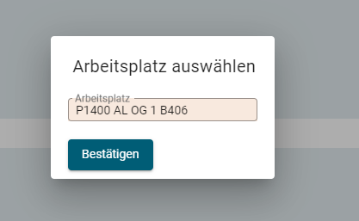

User zu Arbeitsplatz | Hier werden die Usernamen einem oder mehreren Arbeitsplätzen zugeordnet. Die User können dann beim Einloggen in CARi die Arbeitsplätze auswählen, welchem sie zugeordnet sind.
 | Pro User muss mindestens ein Arbeitsplatz zugeordnet sein

Arbeitsplatz-Formular-Drucker | Hier wird angegeben, dass - wenn ein User beim Einloggen den Arbeitsbereich A ausgewählt hat und dann Formular B druckt, dieses Formular auf dem Drucker C aus dem Schacht D
 | gedruckt werden soll. Es werden hier nur Formulare parametriert, welche nicht auf weisses A4-Blatt gedruckt werden

User zu Windowsprinter | Hier wird ein Windows-User einem oder mehrere Drucker zugeordnet. Es muss mindestens Drucker zugeordnet sein, in welchem sich im Schacht 1 weisses A4 Papier befindet.

PC zu Default-Windowsprinter | (Optional, nur User angeben, welche oft den PC-Arbeitsplatz wechseln) Hier wird ein PC genau einem Windowsdrucker zugeordnet. Dieser Drucker wird automatisch als Standarddrucker gesetzt

Arbeitsplatz
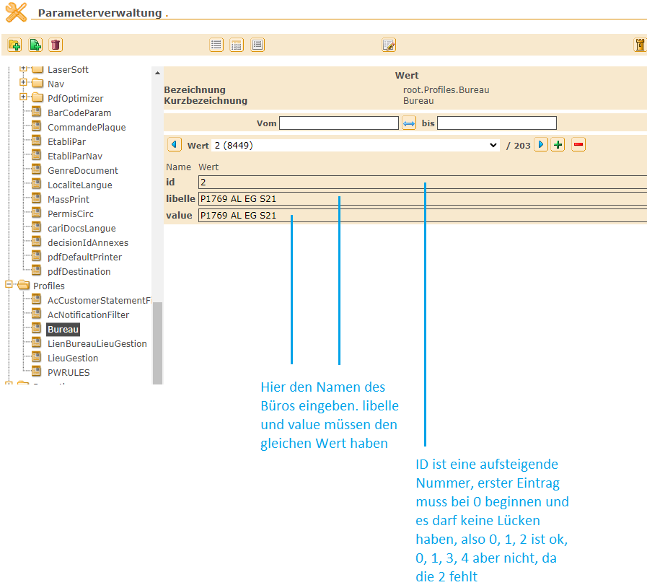
id | libelle | value | Arbeitsplatzname | Standort | Superuser | Fachabteilung
14 | AL-ZUL-CC_61 | AL-ZUL-CC_61 | CC_61 | Albisgüetli | Claudio | ZUL
15 | AL-ZUL-PEZ_1 | AL-ZUL-PEZ_1 | PEZ_1 | Albisgüetli | Claudio | ZUL
16 | AL-ZUL-PEZ_2 | AL-ZUL-PEZ_2 | PEZ_2 | Albisgüetli | Claudio | ZUL
17 | AL-ZUL-PEZ_3 | AL-ZUL-PEZ_3 | PEZ_3 | Albisgüetli | Claudio | ZUL
18 | AL-ZUL-PEZ_4 | AL-ZUL-PEZ_4 | PEZ_4 | Albisgüetli | Claudio | ZUL
19 | AL-ZUL-PEZ_5 | AL-ZUL-PEZ_5 | PEZ_5 | Albisgüetli | Claudio | ZUL
20 | AL-ZUL-PEZ_6 | AL-ZUL-PEZ_6 | PEZ_6 | Albisgüetli | Claudio | ZUL
21 | AL-ZUL-PEZ_7 | AL-ZUL-PEZ_7 | PEZ_7 | Albisgüetli | Claudio | ZUL
22 | AL-ZUL-FZZ_1 | AL-ZUL-FZZ_1 | FZZ_1 | Albisgüetli | Gian | ZUL
23 | AL-ZUL-FZZ_2 | AL-ZUL-FZZ_2 | FZZ_2 | Albisgüetli | Gian | ZUL
24 | AL-ZUL-FZZ_3 | AL-ZUL-FZZ_3 | FZZ_3 | Albisgüetli | Gian | ZUL
25 | AL-ZUL-FZZ_4 | AL-ZUL-FZZ_4 | FZZ_4 | Albisgüetli | Gian | ZUL
26 | AL-ZUL-FZZ_5 | AL-ZUL-FZZ_5 | FZZ_5 | Albisgüetli | Gian | ZUL
27 | AL-ZUL-FZZ_6 | AL-ZUL-FZZ_6 | FZZ_6 | Albisgüetli | Gian | ZUL
28 | AL-ZUL-FZZ_7 | AL-ZUL-FZZ_7 | FZZ_7 | Albisgüetli | Gian | ZUL
29 | AL-ZUL-FZZ_Spez_1 | AL-ZUL-FZZ_Spez_1 | FZZ_Spez_1 | Albisgüetli | Gian | ZUL
30 | AL-ZUL-FZZ_Spez_2 | AL-ZUL-FZZ_Spez_2 | FZZ_Spez_2 | Albisgüetli | Gian | ZUL
31 | AL-ZUL-FZZ_Spez_3 | AL-ZUL-FZZ_Spez_3 | FZZ_Spez_3 | Albisgüetli | Gian | ZUL
32 | AL-ZUL-FZZ_Spez_4 | AL-ZUL-FZZ_Spez_4 | FZZ_Spez_4 | Albisgüetli | Gian | ZUL
33 | AL-ZUL-FZZ_Spez_5 | AL-ZUL-FZZ_Spez_5 | FZZ_Spez_5 | Albisgüetli | Gian | ZUL
34 | AL-ZUL-FZZ_Spez_6 | AL-ZUL-FZZ_Spez_6 | FZZ_Spez_6 | Albisgüetli | Gian | ZUL
35 | AL-ZUL-FZZ_Spez_7 | AL-ZUL-FZZ_Spez_7 | FZZ_Spez_7 | Albisgüetli | Gian | ZUL
36 | AL-ZUL-FZZ_Spez_8 | AL-ZUL-FZZ_Spez_8 | FZZ_Spez_8 | Albisgüetli | Gian | ZUL
37 | AL-ZUL-FZZ_Spez_9 | AL-ZUL-FZZ_Spez_9 | FZZ_Spez_9 | Albisgüetli | Gian | ZUL
38 | AL-ZUL-FZZ_Spez_10 | AL-ZUL-FZZ_Spez_10 | FZZ_Spez_10 | Albisgüetli | Gian | ZUL
39 | AL-ZUL-FZZ_Spez_11 | AL-ZUL-FZZ_Spez_11 | FZZ_Spez_11 | Albisgüetli | Gian | ZUL
40 | AL-ZUL-FZZ_Spez_12 | AL-ZUL-FZZ_Spez_12 | FZZ_Spez_12 | Albisgüetli | Gian | ZUL
41 | AL-ZUL-FZZ_Spez_13 | AL-ZUL-FZZ_Spez_13 | FZZ_Spez_13 | Albisgüetli | Gian | ZUL
42 | AL-ZUL-FZZ_Spez_14 | AL-ZUL-FZZ_Spez_14 | FZZ_Spez_14 | Albisgüetli | Gian | ZUL
43 | AL-ZUL-FZZ_Spez_15 | AL-ZUL-FZZ_Spez_15 | FZZ_Spez_15 | Albisgüetli | Gian | ZUL
44 | AL-ZUL-FZZ_Spez_16 | AL-ZUL-FZZ_Spez_16 | FZZ_Spez_16 | Albisgüetli | Gian | ZUL
45 | AL-ZUL-FZZ_Spez_17 | AL-ZUL-FZZ_Spez_17 | FZZ_Spez_17 | Albisgüetli | Gian | ZUL
46 | AL-ZUL-FZZ_Spez_18 | AL-ZUL-FZZ_Spez_18 | FZZ_Spez_18 | Albisgüetli | Gian | ZUL
47 | AL-ZUL-FZZ_Spez_19 | AL-ZUL-FZZ_Spez_19 | FZZ_Spez_19 | Albisgüetli | Gian | ZUL
48 | AL-ZUL-FZZ_Spez_20 | AL-ZUL-FZZ_Spez_20 | FZZ_Spez_20 | Albisgüetli | Gian | ZUL
49 | #N/A
50 | #N/A
51 | #N/A
52 | #N/A | #N/A
53 | #N/A | #N/A
54 | #N/A | #N/A
55 | #N/A | #N/A
56 | #N/A | #N/A
57 | #N/A | #N/A
58 | #N/A | #N/A
59 | #N/A | #N/A
60 | #N/A | #N/A
61 | #N/A | #N/A
62 | #N/A | #N/A
63 | #N/A | #N/A
64 | #N/A | #N/A
65 | #N/A | #N/A
66 | #N/A | #N/A
67 | #N/A | #N/A
68 | #N/A | #N/A
69 | #N/A | #N/A
70 | #N/A | #N/A
71 | #N/A | #N/A
72 | #N/A | #N/A
73 | #N/A | #N/A
74 | #N/A | #N/A
75 | #N/A | #N/A
76 | #N/A | #N/A
77 | #N/A | #N/A
78 | #N/A | #N/A
79 | #N/A | #N/A
80 | #N/A | #N/A
81 | #N/A | #N/A
82 | #N/A | #N/A
83 | #N/A | #N/A
84 | #N/A | #N/A
85 | #N/A | #N/A
86 | #N/A | #N/A
87 | #N/A | #N/A
88 | #N/A | #N/A
89 | #N/A | #N/A
90 | #N/A | #N/A
91 | #N/A | #N/A
92 | #N/A | #N/A
93 | #N/A | #N/A
94 | #N/A | #N/A
95 | #N/A | #N/A
96 | #N/A | #N/A
97 | #N/A | #N/A
98 | #N/A | #N/A
99 | #N/A | #N/A
100 | #N/A | #N/A
101 | #N/A | #N/A
102 | #N/A | #N/A
103 | #N/A | #N/A
104 | #N/A | #N/A
105 | #N/A | #N/A
106 | #N/A | #N/A
107 | #N/A | #N/A
108 | #N/A | #N/A
109 | #N/A | #N/A
110 | #N/A | #N/A
111 | #N/A | #N/A
112 | #N/A | #N/A
113 | #N/A | #N/A
114 | #N/A | #N/A
115 | #N/A | #N/A
116 | #N/A | #N/A
117 | #N/A | #N/A
118 | #N/A | #N/A
119 | #N/A | #N/A
120 | #N/A | #N/A
121 | #N/A | #N/A
122 | #N/A | #N/A
123 | #N/A | #N/A
124 | #N/A | #N/A
125 | #N/A | #N/A
126 | #N/A | #N/A
127 | #N/A | #N/A
128 | #N/A | #N/A
129 | #N/A | #N/A
130 | #N/A | #N/A
131 | #N/A | #N/A
132 | #N/A | #N/A
133 | #N/A | #N/A
134 | #N/A | #N/A
135 | #N/A | #N/A
136 | #N/A | #N/A
137 | #N/A | #N/A
138 | #N/A | #N/A
139 | #N/A | #N/A
140 | #N/A | #N/A
141 | #N/A | #N/A
142 | #N/A | #N/A
143 | #N/A | #N/A
144 | #N/A | #N/A
145 | #N/A | #N/A
146 | #N/A | #N/A
147 | #N/A | #N/A
148 | #N/A | #N/A
149 | #N/A | #N/A
150 | #N/A | #N/A
151 | #N/A | #N/A
152 | #N/A | #N/A
153 | #N/A | #N/A
154 | #N/A | #N/A
155 | #N/A | #N/A
156 | #N/A | #N/A
157 | #N/A | #N/A
158 | #N/A | #N/A
159 | #N/A | #N/A
160 | #N/A | #N/A
161 | #N/A | #N/A
162 | #N/A | #N/A
163 | #N/A | #N/A
164 | #N/A | #N/A
165 | #N/A | #N/A
166 | #N/A | #N/A
167 | #N/A | #N/A
168 | #N/A | #N/A
169 | #N/A | #N/A
170 | #N/A | #N/A
171 | #N/A | #N/A
172 | #N/A | #N/A
173 | #N/A | #N/A
174 | #N/A | #N/A
175 | #N/A | #N/A
176 | #N/A | #N/A
177 | #N/A | #N/A
178 | #N/A | #N/A
179 | #N/A | #N/A
180 | #N/A | #N/A
181 | #N/A | #N/A
182 | #N/A | #N/A
183 | #N/A | #N/A
184 | #N/A | #N/A
185 | #N/A | #N/A
186 | #N/A | #N/A
187 | #N/A | #N/A
188 | #N/A | #N/A
189 | #N/A | #N/A
190 | #N/A | #N/A
191 | #N/A | #N/A
192 | #N/A | #N/A
193 | #N/A | #N/A
194 | #N/A | #N/A
195 | #N/A | #N/A
196 | #N/A | #N/A
197 | #N/A | #N/A
198 | #N/A | #N/A
199 | #N/A | #N/A
200 | #N/A | #N/A
201 | #N/A | #N/A
202 | #N/A | #N/A
203 | #N/A | #N/A
204 | #N/A | #N/A
205 | #N/A | #N/A
206 | #N/A | #N/A
207 | #N/A | #N/A
208 | #N/A | #N/A
209 | #N/A | #N/A
210 | #N/A | #N/A
211 | #N/A | #N/A
212 | #N/A | #N/A
213 | #N/A | #N/A
214 | #N/A | #N/A
215 | #N/A | #N/A
216 | #N/A | #N/A
217 | #N/A | #N/A
218 | #N/A | #N/A
219 | #N/A | #N/A
220 | #N/A | #N/A
221 | #N/A | #N/A
222 | #N/A | #N/A
223 | #N/A | #N/A
224 | #N/A | #N/A
225 | #N/A | #N/A
226 | #N/A | #N/A
227 | #N/A | #N/A
228 | #N/A | #N/A
229 | #N/A | #N/A
230 | #N/A | #N/A
231 | #N/A | #N/A
232 | #N/A | #N/A
233 | #N/A | #N/A
234 | #N/A | #N/A
235 | #N/A | #N/A
236 | #N/A | #N/A
237 | #N/A | #N/A
238 | #N/A | #N/A
239 | #N/A | #N/A
240 | #N/A | #N/A
241 | #N/A | #N/A
242 | #N/A | #N/A
243 | #N/A | #N/A
244 | #N/A | #N/A
245 | #N/A | #N/A
246 | #N/A | #N/A
247 | #N/A | #N/A
248 | #N/A | #N/A
249 | #N/A | #N/A
250 | #N/A | #N/A
251 | #N/A | #N/A
252 | #N/A | #N/A
253 | #N/A | #N/A
254 | #N/A | #N/A
255 | #N/A | #N/A
256 | #N/A | #N/A
257 | #N/A | #N/A
258 | #N/A | #N/A
259 | #N/A | #N/A
260 | #N/A | #N/A
261 | #N/A | #N/A
262 | #N/A | #N/A
263 | #N/A | #N/A
264 | #N/A | #N/A
265 | #N/A | #N/A
266 | #N/A | #N/A
267 | #N/A | #N/A
268 | #N/A | #N/A
269 | #N/A | #N/A
270 | #N/A | #N/A
271 | #N/A | #N/A
272 | #N/A | #N/A
273 | #N/A | #N/A
274 | #N/A | #N/A
275 | #N/A | #N/A
276 | #N/A | #N/A
277 | #N/A | #N/A
278 | #N/A | #N/A
279 | #N/A | #N/A
280 | #N/A | #N/A
281 | #N/A | #N/A
282 | #N/A | #N/A
283 | #N/A | #N/A
284 | #N/A | #N/A
285 | #N/A | #N/A
286 | #N/A | #N/A
287 | #N/A | #N/A
288 | #N/A | #N/A
289 | #N/A | #N/A
290 | #N/A | #N/A
291 | #N/A | #N/A
292 | #N/A | #N/A
293 | #N/A | #N/A
294 | #N/A | #N/A
295 | #N/A | #N/A
296 | #N/A | #N/A
297 | #N/A | #N/A
298 | #N/A | #N/A
299 | #N/A | #N/A
300 | #N/A | #N/A
301 | #N/A | #N/A
302 | #N/A | #N/A
303 | #N/A | #N/A
304 | #N/A | #N/A
305 | #N/A | #N/A
306 | #N/A | #N/A
307 | #N/A | #N/A
308 | #N/A | #N/A
309 | #N/A | #N/A
310 | #N/A | #N/A
311 | #N/A | #N/A
312 | #N/A | #N/A
313 | #N/A | #N/A
314 | #N/A | #N/A
315 | #N/A | #N/A
316 | #N/A | #N/A
317 | #N/A | #N/A
318 | #N/A | #N/A
319 | #N/A | #N/A
320 | #N/A | #N/A
321 | #N/A | #N/A
322 | #N/A | #N/A
323 | #N/A | #N/A
324 | #N/A | #N/A
325 | #N/A | #N/A
326 | #N/A | #N/A
327 | #N/A | #N/A
328 | #N/A | #N/A
329 | #N/A | #N/A
330 | #N/A | #N/A
331 | #N/A | #N/A
332 | #N/A | #N/A
333 | #N/A | #N/A
334 | #N/A | #N/A
335 | #N/A | #N/A
336 | #N/A | #N/A
337 | #N/A | #N/A
338 | #N/A | #N/A
339 | #N/A | #N/A
340 | #N/A | #N/A
341 | #N/A | #N/A
342 | #N/A | #N/A
343 | #N/A | #N/A
344 | #N/A | #N/A
345 | #N/A | #N/A
346 | #N/A | #N/A
347 | #N/A | #N/A
348 | #N/A | #N/A
349 | #N/A | #N/A
350 | #N/A | #N/A
351 | #N/A | #N/A
352 | #N/A | #N/A
353 | #N/A | #N/A
354 | #N/A | #N/A
355 | #N/A | #N/A
356 | #N/A | #N/A
357 | #N/A | #N/A
358 | #N/A | #N/A
359 | #N/A | #N/A
360 | #N/A | #N/A
361 | #N/A | #N/A
362 | #N/A | #N/A
363 | #N/A | #N/A
364 | #N/A | #N/A
365 | #N/A | #N/A
366 | #N/A | #N/A
367 | #N/A | #N/A
368 | #N/A | #N/A
369 | #N/A | #N/A
370 | #N/A | #N/A
371 | #N/A | #N/A
372 | #N/A | #N/A
373 | #N/A | #N/A
374 | #N/A | #N/A
375 | #N/A | #N/A
376 | #N/A | #N/A
377 | #N/A | #N/A
378 | #N/A | #N/A
379 | #N/A | #N/A
380 | #N/A | #N/A
381 | #N/A | #N/A
382 | #N/A | #N/A
383 | #N/A | #N/A
384 | #N/A | #N/A
385 | #N/A | #N/A
386 | #N/A | #N/A
387 | #N/A | #N/A
388 | #N/A | #N/A
389 | #N/A | #N/A
390 | #N/A | #N/A
391 | #N/A | #N/A
392 | #N/A | #N/A
393 | #N/A | #N/A
394 | #N/A | #N/A
395 | #N/A | #N/A
396 | #N/A | #N/A
397 | #N/A | #N/A
398 | #N/A | #N/A
399 | #N/A | #N/A
400 | #N/A | #N/A
401 | #N/A | #N/A
402 | #N/A | #N/A
403 | #N/A | #N/A
404 | #N/A | #N/A
405 | #N/A | #N/A
406 | #N/A | #N/A
407 | #N/A | #N/A
408 | #N/A | #N/A
409 | #N/A | #N/A
410 | #N/A | #N/A
411 | #N/A | #N/A
412 | #N/A | #N/A

User zu Windowsprinter
User | User-Beschreibung | Printername1 | Printername2 | Printername3 | Printername4 | Superuser | Notizen | Es werden immer alle Schächte des Druckers installiert (z.B. PSTVA1400-S1, PSTVA1400-S2, PSTVA1400-S3)
B126ACR | Zulassung - Schilderlager
B126AEA | Technik - Verkehrsexperten |  |  |  |  |  |  | Beispiel, wenn PSTVA1736 ausgewählt wird und dieser Drucker zwei Schächte hat, wird beim User
B126AED | Technik - Verkehrsexperten |  |  |  |  |  |  | folgendes installiert:
B126AEH | Technik - Verkehrsexperten
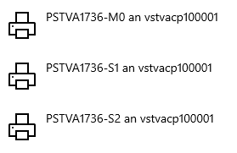
B126AEN | Zulassung
B126AES | Technik - Disposition
B126AGG | Zulassung
B126ALR | Autobetrieb Walche
B126ALS | IT & digitale Entwicklung
B126ALY | Zulassung
B126AM1 | Technik - Verkehrsexperten
B126AMA | User-ID für Stellennetz
B126AMI | Zulassung
B126AMM | AMA - Rechtsdienst
B126ANC | Zulassung
B126AND | Zulassung
B126ANS | Zulassung
B126ARA | Zulassung
B126ARM | Technik - Verkehrsexperten
B126ARR | Zulassung
B126AS1 | Technik - Disposition
B126AZA | Zulassung (Leiter)
B126BA2 | Rechtsdienst
B126BA3 | Debitoren
B126BAA | Technik - Verkehrsexperten
B126BAB | Technik - Verkehrsexperten
B126BAG | Zulassung - Schilderlager
B126BAI | Technik - Verkehrsexperten
B126BAR | Technik - Verkehrsexperten
B126BB1 | AMA - Rechtsdienst
B126BC1 | AMA - AAU
B126BD1 | Zulassung
B126BE1 | Technik - Verkehrsexperten
B126BEA | Technik - Verkehrsexperten
B126BED | Technik - Verkehrsexperten
B126BEF | Technik - Verkehrsexperten
B126BEM | Technik - Verkehrsexperten
B126BER | Technik - Verkehrsexperten
B126BF1 | Zulassung (Leiterin Schalter)
B126BHR | Zulassung - Schilderlager
B126BIA | Amtsleitung (Rechtskonsulentin)
B126BIC | Zulassung (Leiterin Backoffice)
B126BID | Technik - Verkehrsexperten
B126BIJ | Technik - Verkehrsexperten
B126BIM | Technik - Disposition
B126BIP | AMA - Backoffice - ADMAS
B126BIT | IT & digitale Entwicklung
B126BL2 | IT & digitale Entwicklung
B126BLK | Technik - Verkehrsexperten
B126BLL | Zulassung
B126BM2 | Zulassung
B126BM3 | Technik
B126BM4 | Technik - Disposition
B126BM6 | Technik - Disposition
B126BM8 | Schifffahrtskontrolle - Technik
B126BMA | Technik Disposition
B126BNI | Debitoren
B126BOA | Zulassung
B126BOB | Zulassung
B126BOL | Technik Disposition
B126BON | HR
B126BOP | Autobetrieb Walche
B126BOT | Technik - Verkehrsexperten
B126BOU | Technik - Verkehrsexperten
B126BR4 | AMA - Backoffice - ADMAS
B126BRA | Technik - Verkehrsexperten
B126BRC | Technik - Disposition
B126BRU | Technik - Verkehrsexperten
B126BS3 | Dienste
B126BU1 | Technik - Leiter Führerprüfungen
B126BUC | Zulassung - Fahrzeug-Spez.
B126BUD | Technik - Verkehrsexperten
B126BUE | AMA - Backoffice - ADMAS
B126BUN | Zulassung
B126CAC | Technik - Verkehrsexperten
B126CAI | Zulassung
B126CAJ | Zulassung
B126CAM | Technik Disposition
B126CAV | Zulassung
B126CC2 | Technik - Verkehrsexperten
B126CF2 | Dienste - Backoffice
B126CHB | Technik - Verkehrsexperten
B126CHC | Technik - Verkehrsexperten
B126CHR | AMA - AAU
B126CIM | Technik - Verkehrsexperten
B126CIO | Technik - Verkehrsexperten
B126COE | Technik
B126COF | AMA - Standardfälle
B126COS | Debitoren und HR
B126CR1 | Dienste - Hausdienst
B126CS1 | Zulassung
B126D10 | Technik(Leiter)
B126D11 | Technik (Leiter)
B126D12 | Technik (Leiter)
B126D13 | Technik - Händler-KS/Eigenabnahmen (Leiter Fz. Prüf.)
B126D14 | Technik (Leiter)
B126D15 | Technik - Disposition (Leiter Dispo)
B126D16 | Zulassung (Teamleiterin Kasse)
B126D17 | Technik (Leiter)
B126D18 | Leiter Autobetrieb Walche
B126D19 | Dummy User Zulassung RE (Verantwortlich Leiter Zulassung)
B126D20 | HR - Präsentationsbildschirm
B126D21 | Technik - (Leiter TK)
B126D22 | Dummy User Zulassung BU (Verantwortlich Leiter Zulassung)
B126DA1 | Dienste - Logistik
B126DAS | Zulassung
B126DAV | Technik
B126DEG | Technik - Verkehrsexperten
B126DIA | Technik - Verkehrsexperten
B126DIE | AMA - AAU
B126DIS | Technik - Verkehrsexperten
B126DIU | Dienste - Hausdienst
B126DIY | Zulassung AVA
B126DJ2 | Zulassung
B126DJI | Technik- Verkersexperten
B126DM1 | Zulassung
B126DNG | Zulassung
B126DOL | Technik - Verkehrsexperten
B126DUB | Technik - Verkehrsexperten
B126DUM | Debitoren
B126DUV | Zulassung
B126EBS | IT & digitale Entwicklung
B126EC1 | Zulassung
B126EGC | Technik - Verkehrsexperten
B126EIP | Technik - Verkehrsexperten
B126ELC | Technik - Verkehrsexperten
B126ELM | Zulassung - Sonderbewilligungen
B126ENH | Zulassung
B126ENW | Technik - Verkehrsexperten
B126ERS | Zulassung
B126ES1 | HR
B126ETJ | AMA - Standaradfälle
B126FAT | Zulassung
B126FC2 | AMA - Backoffice - ADMAS
B126FE1 | Zulassung
B126FER | AMA - Standardfälle
B126FES | Autobetrieb Walche
B126FET | Zulassung
B126FIR | Technik - Verkehrsexperten
B126FK1 | Dienste - Hausdienst
B126FLD | Technik - Verkehrsexperten
B126FLG | Zulassung
B126FOA | Zulassung
B126FOS | Debitoren
B126FRC | Zulassung
B126FRF | Technik - Verkehrsexperten
B126FU1 | Technik - Fahrzeug-/Führerprüfungen (Leiter Technik Stv)
B126FU2 | AMA - Backoffice - ADMAS
B126GAB | AMA - Backoffice - ADMAS
B126GAS | Schifffahrtskontrolle - Administration
B126GG1 | Technik - Verkehrsexperten
B126GIL | Technik - Verkehrsexperten
B126GM2 | Debitoren
B126GOE | Zulassung
B126GOJ | Rechnungswesen - FIBU
B126GR1 | Zulassung
B126GR2 | Zulassung
B126GRA | Debitoren
B126GRB | AMA - Backoffice - ADMAS
B126GRC | Technik - Verkehrsexperten
B126GRD | Technik - Verkehrsexperten
B126GRG | Zulassung
B126GRH | Technik - Verkehrsexperten
B126GRS | AMA - AAU
B126GRT | Technik - Verkehrsexperten
B126GS1 | Technik - Verkehrsexperten
B126GSC | AMA - Amtsleitung (Leiter)
B126GUM | AMA - AAU
B126GUP | Autobetrieb Walche
B126GUS | Zulassung
B126HA2 | Technik - Verkehrsexperten
B126HAA | HR
B126HAG | Zulassung
B126HAL | Dienste
B126HAM | IT & digitale Entwicklung
B126HAV | AMA - AAU
B126HC1 | Zulassung - Sekretariat
B126HC2 | Dienste - Backoffice
B126HEM | Technik - Verkehrsexperten
B126HES | Zulassung
B126HID | Technik - Verkehrsexperten
B126HIT | Technik - Verkehrsexperten
B126HIU | Dienste
B126HJ2 | Technik - Verkehrsexperten
B126HM1 | Technik - Verkehrsexperten
B126HNA | Zulassung
B126HOA | Zulassung
B126HOC | Autobetrieb Walche
B126HOY | Technik - Verkehrsexperte
B126HP1 | Technik - Verkehrsexperten
B126HP3 | Kommunikation
B126HS2 | Dienste - Logistik
B126HS4 | AMA - Standardfälle
B126HT1 | Zulassung
B126HU1 | Autobetrieb Walche
B126HUB | Debitoren
B126HUC | Technik
B126HUD | Technik
B126HUJ | Zulassung
B126IMA | Debitoren
B126IMD | Zulassung
B126IMS | Zulassung - Führer-Spez.
B126INR | Technik - Verkehrsexperten (Stv. Leiter)
B126ISM | AMA - AAU
B126IZO | Zulassung
B126JAB | Technik - Verkehrsexperten
B126JAG | AMA - AAU
B126JAM | Zulassung
B126JP1 | Zulassung
B126JUA | AMA - Standardfälle
B126JUL | Zulassung
B126JUR | Technik - Verkehrsexperten
B126KA1 | Amstsleitung (Leiter Zulassungen)
B126KAA | Technik - Verkehrsexperten
B126KAC | Kommunikation
B126KAJ | Technik - Disposition (Stv. Leiter Dispo)
B126KAL | Rechnungswesen-Debitoren
B126KAP | AMA - Standardfälle
B126KAT | Zulassung
B126KE2 | Dienste - Logistik
B126KEC | IT & digitale Entwicklung
B126KEK | Technik Disposition
B126KEM | Dienste - Hausdienst
B126KEP | Technik - Verkehrsexperten
B126KH2 | Zulassung
B126KLP | Technik - Verkehrsexperten
B126KLS | Technik - Disposition
B126KNS | Rechnungswesen
B126KOA | Zulassung
B126KP1 | Zulassung
B126KR1 | Zulassung (Leiter)
B126KR2 | Zulassung
B126KRB | Zulassung
B126KRS | HR - Leiter Personalentwicklung
B126KRU | Technik -Verkehrsexperten (Ausbildungsv. mbA)
B126KS1 | Technik - Verkehrsexperten
B126KS2 | Technik - Verkehrsexperten
B126KT2 | AMA - Standardfälle
B126KT3 | Zulassung
B126KUA | AMA - Standardfälle
B126KUG | Technik - Verkehrsexperten
B126KUN | Schifffahrtskontrolle - Administration
B126KUV | Zulassung
B126KW2 | Technik - Verkehrsexperten (Stv. Leiter Fü-Prüfung)
B126KYP | Amtleitung (Amtsleiter)
B126LA2 | IT & digitale Entwicklung
B126LAF | Zulassung
B126LAM | Technik - Verkehrsexperten
B126LAP | Technik - Verkehrsexperten
B126LAW | Zulassung - Sonderbewiiligung (Stv. Leiter)
B126LB1 | Technik - Verkehrsexperten
B126LC1 | AMA - Standardfälle
B126LD2 | Dienste - Facility Management
B126LD3 | Zulassung
B126LEB | Technik - Verkehrsexperten
B126LEM | Zulassung
B126LEW | IT & digitale Entwicklung
B126LIE | Technik - Verkehrsexperten
B126LIS | Geschwindigkeitsfälle
B126LM2 | Dienste - Logistik
B126LM4 | Zulassung - Schilderlager
B126LOA | Debitoren
B126LOG | Zulassung
B126LOL | AMA - Standardfälle
B126LOM | Technik - Verkehrsexperten
B126LS3 | Zulassung - Fahrzeug-Spez.
B126LUD | Controlling
B126LUH | Zulassung
B126LUP | Rechnungswesen - Debitoren/Kasse (Leiter)
B126MA1 | Technik - Verkehrsexperten
B126MA2 | Dienste - Hausdienst
B126MA3 | Zulassung - Schilderlager
B126MA5 | Technik - Verkehrsexperten
B126MA6 | Zulassung
B126MA7 | AMA - AAU
B126MA8 | Dienste - Hausdienst
B126MA9 | AMA - Backoffice - ADMAS
B126MAA | Zulassung - Fahrzeug-Spez.
B126MAD | Technik - Verkehrsexperten
B126MAG | AMA
B126MAH | Debitoren
B126MAI | Technik - Verkehrsexperten
B126MAM | Schifffahrtskontrolle - Administration
B126MAS | Zulassung
B126MC1 | Technik Disposition
B126MC2 | Dienste
B126MEA | Technik - Verkehrsexperten
B126MED | Technik - Verkehrsexperten
B126MEJ | Technik - Gerätewart
B126MEN | Debitoren
B126MEU | Zulassung
B126MIF | Zulassung
B126MIM | Dienste - Hausdienst
B126ML1 | AMA - Standardfälle
B126MM1 | Technik - Verkehrsexperten
B126MM2 | Technik - Verkehrsexperten
B126MM3 | Zulassung
B126MM4 | Technik - Verkehrsexperten
B126MM6 | Technik - Verkehrsexperten
B126MOD | Technik - Verkehrsexperten
B126MOJ | Technik - Verkehrsexperten
B126MOP | Technik - Verkehrsexperten
B126MOS | Zulassung - Rotation
B126MR3 | Technik - Verkehrsexperten
B126MR4 | Zulassung
B126MS2 | Controlling
B126MS3 | Technik - Disposition
B126MS4 | Dienste
B126MU2 | IT & digitale Entwicklung
B126MUB | Debitoren
B126MUK | Zulassung - Fahrzeug-Spez.
B126MUM | Technik - Verkehrsexperten (Leiter Fz-Prüfung)
B126MUN | Zulassung
B126MUP | Technik - Verkehrsexperten
B126NES | Zulassung
B126NIA | Debitoren
B126NOA | Zulassung
B126NOR | Technik - Disposition
B126NUR | Zulassung
B126NUS | Technik - Verkehrsexperten
B126NUT | Schifffahrtskontrolle - Technik
B126OD1 | AMA - Standardfälle
B126OSR | Technik - Spezialaufgaben/Ausbildung
B126OTR | Technik - Verkehrsexperten
B126PA1 | Zulassung
B126PAC | Controlling
B126PAF | AMA - AAU
B126PAM | AMA - Standardfälle
B126PAN | Zulassung
B126PAS | AMA - AAU
B126PEB | Zulassung
B126PED | Zulassung
B126PEZ | Zulassung
B126PFN | Zulassung
B126PFO | Technik
B126PIL
B126PIS | Technik - Ausnahme-/Landw. Fzg.
B126PRT | AMA - AAU
B126PS1 | AMA - Standardfälle
B126PUA | FD
B126PUE | Technik - Verkehrsexperten
B126QUS | Zulassung
B126RAG | AMA - Backoffice - ADMAS
B126RAM | AMA - Backoffice
B126RAR | Backoffice - ADMAS (Leiter)
B126RAT | Debitoren
B126RE1 | Technik - Verkehrsexperten
B126RE2 | Zulassung
B126REK | AMA - Backoffice - ADMAS
B126RER | Dienste - Hausdienst
B126RIK | Zulassung
B126RIS | Dienste - Logisitk
B126RM1 | AMA - Standardfälle
B126RM3 | AMA - Backoffice - ADMAS
B126RM4 | Debitoren
B126RM5 | Technik - Verkehrsexperten
B126ROA | Technik - Sekretariat
B126ROF | Technik Disposition
B126ROK | Zulassung
B126ROS | Technik - Verkehrsexperten
B126RR1 | Autobetrieb Walche
B126RS1 | Amtsleitung (Leiter Technik)
B126RS2 | AMA - AAU
B126RUB | Technik - Verkehrsexperten
B126RUM | Zulassung
B126RUP | HR Leiter
B126RUR | Technik - Verkehrsexperten
B126RUT | Debitoren
B126SA1 | Zulassung
B126SA2 | AMA - Standardfälle
B126SAB | Zulassung (Leiter)
B126SAC | Zulassung
B126SAD | Debitoren
B126SAE | Kommunikation
B126SAR | Technik - Verkehrsexperten
B126SAS | Technik - Verkehrsexperten
B126SC1 | Zulassung
B126SC2 | AMA - Rechtsdienst
B126SCM | AMA - Standardfälle
B126SCP | Technik
B126SED | AMA - AAU
B126SEL | Externer Account für ScreenImage
B126SEM | Technik - Verkehrsexperten
B126SEP | Technik - Verkehrsexperten
B126SES | Zulassung
B126SET | Zulassung
B126SEY | Zulassung AL
B126SG1 | Rechnungswesen-Debitoren
B126SHL | AMA - Standardfälle
B126SIA | Technik - Verkehrsexperten
B126SIJ | Autobetrieb Walche
B126SIP | Dienste - Leiter Tech. Gebäudemanagement
B126SIR | Technik - Verkehrsexperten
B126SIS | AMA - AAU
B126SLE | Technik - Verkehrsexperten
B126SM1 | Zulassung
B126SM4 | Dienste - Logistik
B126SM6 | Technik - Verkehrsexperten
B126SM7 | IT & digitale Entwicklung
B126SM8 | Dienste - Hausdienst
B126SMM | Autobetrieb Walche
B126SMP | Zulassung
B126SMR | Zulassung
B126SNA | Zulassung
B126SND | Technik
B126SOC | Zulassung
B126SON | Zulassung
B126SOP | Zulassung
B126SP2 | Technik - Verkehrsexperten
B126SP3 | Techink - Verkehrsexperten
B126SP4 | Dienste - Hausdienst
B126SP5 | Zulassung
B126SPC | AMA - Backoffice - ADMAS
B126SPG | Technik - Verkehrsexperten
B126SPP | IT & digitale Entwicklung
B126SRE | Technik - Verkehrsexperten
B126SS2 | Technik - Verkehrsexperten
B126SS4 | Dienste - Logistik
B126SS5 | AMA - Backoffice - ADMAS
B126ST1 | Zulassung
B126STM | Zulassung
B126STN | IT & digitale Entwicklung
B126STP | Zulassung
B126SUB | Technik - Verkehrsexperten
B126SUL | Technik - Disposition
B126SUM | Zulassung
B126SUS | Technik - Verkehrsexperten
B126SUU | Zulassung
B126SWJ | Dienste - Hausdienst (Leiter)
B126SWM | AMA - Standardfälle
B126SWS | AMA - Spzialfälle
B126TAN | IT & digitale Entwicklung
B126THD | Schifffahrtskontrolle - Technik
B126THF | Zulassung
B126THN | Zulassung
B126TM1 | Zulassung
B126TM2 | Schifffahrtskontrolle - Administration
B126TM3 | Zulassung
B126TOC | AMA - Spezialfälle
B126TOS | Kommunikation
B126TRP | Technik - Verkehrsexperten
B126TSR | Technik - Verkehrsexperten
B126UCH | Zulassung
B126UNR | Geschwindigkeitsfälle
B126UYS | Dienste
B126VEC | Technik - Disposition
B126VED | Zulassung
B126VEM | Technik - Verkehrsexperten
B126VEN | Debitoren
B126VIS | Technik - Verkehrsexperten
B126VLR | Dienste
B126VM1 | Zulassung
B126VOK | AMA - AAU
B126VP1 | Schifffahrtskontrolle - Technik
B126VRA | Zulassung
B126WA2 | Zulassung
B126WAC | Amtsleitung - Sekretariat
B126WAF | Technik - Gerätewart
B126WAL | Technik - Verkehrsexperten
B126WAS | Schifffahrtskontrolle - Technik
B126WD1 | Dienste - Logistik
B126WEM | AMA - AAU
B126WER | Rechnungswesen - FIBU/BEBU (Leiter)
B126WH1 | Technik - Verkehrsexperten (Leiter Führerprüf.)
B126WIF | Technik - Verkehrsexperten
B126WM4 | Technik - Verkehrsexperten
B126WR2 | Dienste - Logistik
B126WR3 | Zulassung
B126WUR | Technik - Verkehrsexperten
B126WUY | Zulassung
B126WYM | Autobetrieb Walche
B126WYN | Zulassung
B126ZAG | IT & digitale Entwicklung
B126ZAL | Zulassung
B126ZB1 | Zulassung (Stv. Leiterin Backoffice)
B126ZC1 | AMA
B126ZIM | Zulassung
B126ZN1 | Zulassung
B126ZOM | AMA - Standardfälle
B126ZUJ | Rechnungswesen - Debitoren

Geschäftstellen
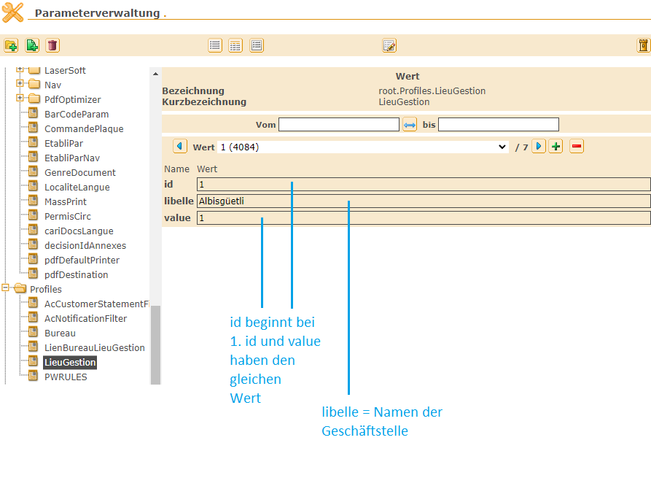
id | libelle | value
1 | Albisgüetli | 1
2 | Winterthur | 2
3 | Regensdorf | 3
4 | Hinwil | 4
5 | Oberrieden | 5
6 | Bülach | 6
7 | Bassersdorf | 7

